_Resultaten voor analyse
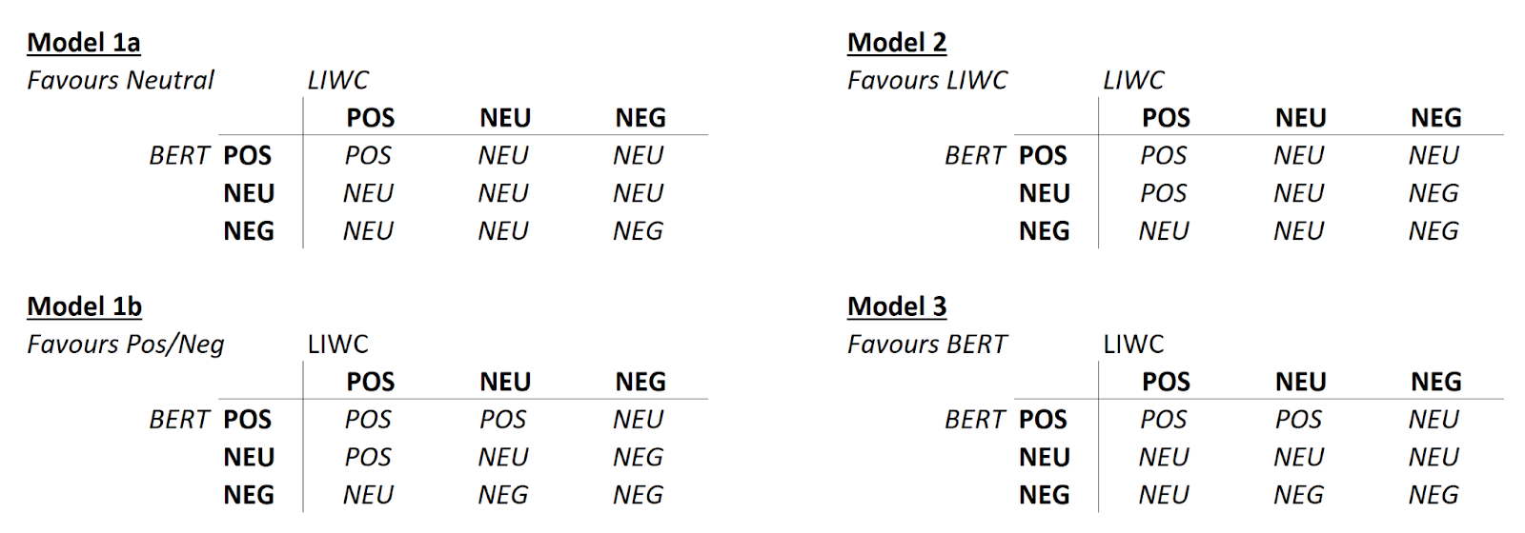
 |  |  |  |  |  | 0.123123

MODEL 1A |  |  |  |  |  |  |  |  |  |  | MODEL 1B |  | actual
 |  |  |  |  |  |  |  |  |  |  |  |  | POS | UND | NEG | Precision |  | Precision | Recall | Macro - F1
LIWC |  | actual |  |  |  |  |  |  |  |  | pred | POS | 56 | 22 | 1 | 0.70886075949 | POS | 0.70886075949 | 0.93333333333 | 0.80575539568
 |  | POS | UND | NEG | Precision |  |  | Precision | Recall | Macro - F1 |  | Und | 3 | 16 | 22 | 0.39024390244 | Und | 0.39024390244 | 0.2962962963 | 0.33684210526
pred | POS | 49 | 20 | 10 | 0.62025316456 |  | POS | 0.62025316456 | 0.81666666667 | 0.70503597122 |  | Neg | 1 | 16 | 36 | 0.67924528302 | NEG | 0.67924528302 | 0.61016949153 | 0.64285714286
 | Und | 8 | 31 | 19 | 0.53448275862 |  | Und | 0.53448275862 | 0.51666666667 | 0.52542372881 |  | Recall = | 0.93333333333 | 0.2962962963 | 0.61016949153 |  | Average: | 0.59278331498 | 0.61326637372 | 0.59515154793
 | Neg | 3 | 9 | 31 | 0.72093023256 |  | NEG | 0.72093023256 | 0.51666666667 | 0.60194174757
 | Recall = | 0.81666666667 | 0.51666666667 | 0.51666666667 |  |  | Average: | 0.62522205191 | 0.61666666667 | 0.61080048254

 |  |  |  |  |  |  |  |  |  |  | MODEL 2 |  | actual
BERT |  | actual |  |  |  |  |  |  |  |  |  |  | POS | UND | NEG | Precision |  | Precision | Recall | Macro - F1
 |  | POS | UND | NEG | Precision |  |  | Precision | Recall | Macro - F1 | pred | POS | 49 | 13 | 3 | 0.75384615385 | POS | 0.75384615385 | 0.81666666667 | 0.784
pred | POS | 53 | 18 | 8 | 0.67088607595 |  | POS | 0.67088607595 | 0.88333333333 | 0.76258992806 |  | Und | 10 | 40 | 30 | 0.5 | Und | 0.5 | 0.66666666667 | 0.57142857143
 | Und | 6 | 16 | 15 | 0.43243243243 |  | Und | 0.43243243243 | 0.26666666667 | 0.32989690722 |  | Neg | 1 | 7 | 27 | 0.77142857143 | NEG | 0.77142857143 | 0.45 | 0.56842105263
 | Neg | 1 | 26 | 37 | 0.578125 |  | NEG | 0.578125 | 0.61666666667 | 0.59677419355 |  | Recall = | 0.81666666667 | 0.66666666667 | 0.45 |  | Average: | 0.67509157509 | 0.64444444444 | 0.64128320802
 | Recall = | 0.88333333333 | 0.26666666667 | 0.61666666667 |  |  | Average: | 0.56048116946 | 0.58888888889 | 0.56308700961

BEIDE |  | actual |  |  |  |  |  |  |  |  | MODEL 3 |  | actual
 |  | POS | UND | NEG | Precision |  |  | Precision | Recall | Macro - F1 |  |  | POS | UND | NEG | Precision |  | Precision | Recall | Macro - F1
pred | POS | 44 | 7 | 1 | 0.84615384615 |  | POS | 0.84615384615 | 0.73333333333 | 0.78571428571 | pred | POS | 51 | 16 | 4 | 0.71830985915 | POS | 0.71830985915 | 0.85 | 0.7786259542
 | Und | 15 | 49 | 38 | 0.48039215686 |  | Und | 0.48039215686 | 0.81666666667 | 0.6049382716 |  | Und | 8 | 25 | 26 | 0.42372881356 | Und | 0.42372881356 | 0.41666666667 | 0.42016806723
 | Neg | 1 | 4 | 21 | 0.80769230769 |  | NEG | 0.80769230769 | 0.35 | 0.48837209302 |  | Neg | 1 | 19 | 30 | 0.6 | NEG | 0.6 | 0.5 | 0.54545454545
 | Recall = | 0.73333333333 | 0.81666666667 | 0.35 |  |  | Average: | 0.71141277024 | 0.63333333333 | 0.62634155011 |  | Recall = | 0.85 | 0.41666666667 | 0.5 |  | Average: | 0.58067955757 | 0.58888888889 | 0.58141618896

